상품제안서
아이리버 15W 고속무선충전 마우스패드 분리형 MP30 | 상품코드: S00279

 |  |  |  |  |  |  | 02-713-8555 | www.synergygift.co.kr
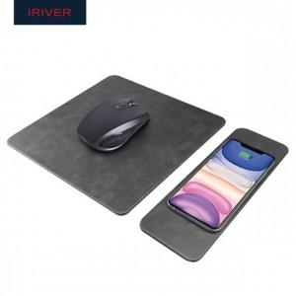

【상세/제작정보】

【인쇄/포장옵션】 | 실크, 레이저, 풀칼라 / 포장지포장

【공급단가】 | 수량 | 50~ | 100~ | 500~ | 1,000~ | 2,000~
*VAT별도 | 단가 | 18,200원 | 17,220원 | 16,380원 | 15,960원 | 15,680원

【상품 URL】 | https://www.synergygift.co.kr:443/src/goods_detail.php?gdno=19512

